行政事業レビューシート
 |  |  |  |  |  |  |  |  |  |  |  |  |  |  |  |  |  |  |  |  |  |  |  | 事業番号 |  |  |  |  |  |  | 0527
令和2年度行政事業レビューシート |  |  |  |  |  |  |  |  |  |  |  |  |  |  |  |  |  |  |  |  |  |  | （ | 国土交通省 |  |  |  |  |  |  |  |  |  | ）
事業名 |  |  |  | 港湾関係災害復旧事業費 |  |  |  |  |  |  |  |  |  |  | 担当部局庁 |  |  |  |  | 港湾局 |  |  |  |  |  |  |  |  | 作成責任者
事業開始年度 |  |  |  | 昭和26年度 |  |  |  |  | 事業終了 （予定）年度 |  |  |  | 終了予定なし |  | 担当課室 |  |  |  |  | 海岸・防災課災害対策室 |  |  |  |  |  |  |  |  | 室長 酒井 敦史
会計区分 |  |  |  | 一般会計
根拠法令 （具体的な 条項も記載） |  |  |  | 公共土木施設災害復旧事業費国庫負担法、 海岸法 |  |  |  |  |  |  |  |  |  |  | 関係する 計画、通知等 |  |  |  |  | 港湾関係公共土木施設災害復旧事業査定要領等
主要政策・施策 |  |  |  | - |  |  |  |  |  |  |  |  |  |  | 主要経費 |  |  |  |  | 公共事業
事業の目的 （目指す姿を簡潔に。3行程度以内） |  |  |  | 暴風、洪水、高潮、地震その他の異常な天然現象により被災した公共土木施設の速やかな復旧及び再度災害の防止を図り、もって公共の福祉を確保することを目的とする。
事業概要 （5行程度以内。別添可） |  |  |  | 国による直轄事業、地方公共団体による国庫補助事業により以下の事業を実施。 ①河川等災害復旧事業 被災した港湾等の公共土木施設を復旧する事業（負担率：2/3等） ②河川等災害関連事業 河川等災害復旧事業のみでは再度災害防止を図ることができない場合に改良復旧等を実施する 事業（負担率：1/2等）
実施方法 |  |  |  | 直接実施、補助
予算額・ 執行額 （単位:百万円） |  |  |  |  |  |  |  |  |  |  | 平成29年度 |  |  | 30年度 |  |  |  |  | 令和元年度 |  |  |  |  |  | 2年度 |  |  |  |  | 3年度要求
 |  |  |  | 予算の状況 |  | 当初予算 |  |  |  |  | 1,245 |  |  | 1,241 |  |  |  |  | 1,259 |  |  |  |  |  | 1,267 |  |  |  |  | 1,193
 |  |  |  |  |  | 補正予算 |  |  |  |  | 3,266 |  |  | 20,247 |  |  |  |  | 18,838 |  |  |  |  |  | -
 |  |  |  |  |  | 前年度から繰越し |  |  |  |  | 11,020 |  |  | 8,102 |  |  |  |  | 17,173 |  |  |  |  |  | 20,911 |  |  |  |  | -
 |  |  |  |  |  | 翌年度へ繰越し |  |  |  |  | ▲ 8,102 |  |  | ▲ 17,173 |  |  |  |  | ▲ 20,911 |  |  |  |  |  | -
 |  |  |  |  |  | 予備費等 |  |  |  |  | - |  |  | - |  |  |  |  | - |  |  |  |  |  | 244
 |  |  |  |  |  | 計 |  |  |  |  | 7,429 |  |  | 12,417 |  |  |  |  | 16,359 |  |  |  |  |  | 22,422 |  |  |  |  | 1,193
 |  |  |  | 執行額 |  |  |  |  |  |  | 7,157 |  |  | 11,422 |  |  |  |  | 13,848
 |  |  |  | 執行率（％） |  |  |  |  |  |  | 96% |  |  | 92% |  |  |  |  | 85%
 |  |  |  | 当初予算＋補正予算に対する執行額の割合（％） |  |  |  |  |  |  | 159% |  |  | 53% |  |  |  |  | 69%
令和2・3年度 予算内訳 （単位：百万円） |  |  |  | 歳出予算目 |  |  |  |  |  |  | 2年度当初予算 |  |  | 3年度要求 |  |  |  |  | 主な増減理由
 |  |  |  | 港湾災害復旧費 |  |  |  |  |  |  | 425 |  |  | 509 |  |  |  |  | -
 |  |  |  | 港湾施設災害復旧事業費補助 |  |  |  |  |  |  | 795 |  |  | 545
 |  |  |  | 港湾災害関連事業費 |  |  |  |  |  |  | 0 |  |  | 49
 |  |  |  | 港湾施設災害関連事業費補助 |  |  |  |  |  |  | 36 |  |  | 86
 |  |  |  | 後進地域特例法適用団体補助率差額 |  |  |  |  |  |  | 11 |  |  | 4
 |  |  |  | 計 |  |  |  |  |  |  | 1,267 |  |  | 1,193
成果目標及び 成果実績 （アウトカム） |  |  |  | 定量的な成果目標 |  |  |  |  |  |  | 成果指標 |  |  |  |  |  | 単位 |  |  | 平成29年度 |  |  | 30年度 |  |  | 令和元年度 |  |  | 中間目標 |  |  | 目標最終年度
 |  |  |  |  |  |  |  |  |  |  |  |  |  |  |  |  |  |  |  |  |  |  |  |  |  |  |  |  | - |  | 年度 | - | 年度
 |  |  |  | 被災した施設の復旧により、施設の機能を被災前の状態に回復 |  |  |  |  |  |  | 各年度ごとの復旧が完了すべき施設のうち、復旧が完了し施設の機能が被災前の状態に回復した施設数 |  |  |  | 成果実績 |  | 箇所 |  |  | 68 |  |  | 98 |  |  | 104 |  |  | - |  |  | -
 |  |  |  |  |  |  |  |  |  |  |  |  |  |  | 目標値 |  | 箇所 |  |  | 68 |  |  | 98 |  |  | 104 |  |  | - |  |  | -
 |  |  |  |  |  |  |  |  |  |  |  |  |  |  | 達成度 |  | ％ |  |  | 100 |  |  | 100 |  |  | 100 |  |  | - |  |  | -
根拠として用いた 統計・データ名 （出典） |  |  |  | 国土交通省港湾局調べ（令和２年３月）

成果目標及び成果実績（アウトカム）欄についてさらに記載が必要な場合はチェックの上【別紙１】に記載 |  |  |  |  |  |  |  |  |  |  |  |  |  |  |  |  |  |  |  |  |  |  |  |  |  |  |  | チェック

活動指標及び 活動実績 （アウトプット） |  |  |  | 活動指標 |  |  |  |  |  |  |  |  |  |  |  |  | 単位 |  |  | 平成29年度 |  |  | 30年度 |  |  | 令和元年度 |  |  | 2年度 活動見込 |  |  | 3年度 活動見込
 |  |  |  | 港湾関係施設の災害復旧対象の着工箇所数 |  |  |  |  |  |  |  |  |  |  | 活動実績 |  | 箇所 |  |  | 172 |  |  | 288 |  |  | 296 |  |  | - |  |  | -
 |  |  |  |  |  |  |  |  |  |  |  |  |  |  | 当初見込み |  | - |  |  | - |  |  | - |  |  | - |  |  | - |  |  | -
単位当たり コスト |  |  |  | 算出根拠 |  |  |  |  |  |  |  |  |  |  |  |  | 単位 |  |  | 平成29年度 |  |  | 30年度 |  |  | 令和元年度 |  |  | 2年度活動見込
 |  |  |  | 災害復旧箇所の対象施設が係留、外郭、水域など多様であり統一的な単位の設定による評価が困難なため未計上とした。 |  |  |  |  |  |  |  |  |  |  | 単位当たり コスト |  | - |  |  | - |  |  | - |  |  | - |  |  | -
 |  |  |  |  |  |  |  |  |  |  |  |  |  |  | 計算式 |  | - |  |  | - |  |  | - |  |  | - |  |  | -
政策評価、新経済・財政再生計画との関係 | 政策評価 | 政策 |  | -
 |  | 施策 |  | -
 |  | 測定指標 |  | 定量的指標 |  |  |  |  |  |  |  |  |  |  |  |  | 単位 |  |  | 平成29年度 |  |  | 30年度 |  |  | 令和元年度 |  |  | 中間目標 |  |  | 目標年度
 |  |  |  |  |  |  |  |  |  |  |  |  |  |  |  |  |  |  |  |  |  |  |  |  |  |  |  |  | - |  | 年度 | - | 年度
 |  |  |  | - |  |  |  |  |  |  |  |  |  |  | 実績値 |  | - |  |  | - |  |  | - |  |  | - |  |  | - |  |  | -
 |  |  |  |  |  |  |  |  |  |  |  |  |  |  | 目標値 |  | - |  |  | - |  |  | - |  |  | - |  |  | - |  |  | -

 |  | 本事業の成果と上位施策・測定指標との関係
 |  | -

 | 新経済・財政再生計画改革工程表 2019 | 取組事項 |  | 分野： |  |  | -
 |  | KPI (第一階層） |  | ＫＰＩ （第一階層） |  |  |  |  |  |  |  |  |  |  |  |  | 単位 |  |  | 計画開始時 |  |  | 元年度 |  |  | 2年度 |  |  | 中間目標 |  |  | 目標最終年度
 |  |  |  |  |  |  |  |  |  |  |  |  |  |  |  |  |  |  |  | - | 年度 |  |  |  |  |  |  |  | - |  | 年度 | - | 年度
 |  |  |  | - |  |  |  |  |  |  |  |  |  |  | 成果実績 |  | - |  |  | - |  |  | - |  |  | - |  |  | - |  |  | -
 |  |  |  |  |  |  |  |  |  |  |  |  |  |  | 目標値 |  | - |  |  | - |  |  | - |  |  | - |  |  | - |  |  | -
 |  |  |  |  |  |  |  |  |  |  |  |  |  |  | 達成度 |  | ％ |  |  | - |  |  | - |  |  | - |  |  | - |  |  | -
 |  | KPI (第二階層） |  | ＫＰＩ （第二階層） |  |  |  |  |  |  |  |  |  |  |  |  | 単位 |  |  | 計画開始時 |  |  | 元年度 |  |  | 2年度 |  |  | 中間目標 |  |  | 目標最終年度
 |  |  |  |  |  |  |  |  |  |  |  |  |  |  |  |  |  |  |  | - | 年度 |  |  |  |  |  |  |  | - |  | 年度 | - | 年度
 |  |  |  | - |  |  |  |  |  |  |  |  |  |  | 成果実績 |  | - |  |  | - |  |  | - |  |  | - |  |  | - |  |  | -
 |  |  |  |  |  |  |  |  |  |  |  |  |  |  | 目標値 |  | - |  |  | - |  |  | - |  |  | - |  |  | - |  |  | -
 |  |  |  |  |  |  |  |  |  |  |  |  |  |  | 達成度 |  | ％ |  |  | - |  |  | - |  |  | - |  |  | - |  |  | -
 |  | 本事業の成果と取組事項・KPIとの関係
 |  | -

事業所管部局による点検・改善
 | 項 目 |  |  |  |  |  |  |  |  |  |  |  |  |  |  |  |  |  | 評 価 |  | 評価に関する説明
国費投入の必要性 | 事業の目的は国民や社会のニーズを的確に反映しているか。 |  |  |  |  |  |  |  |  |  |  |  |  |  |  |  |  |  | ○ |  | 災害復旧事業は民生安定の為、迅速な取組が求められ優先度が高い事業である。
 | 地方自治体、民間等に委ねることができない事業なのか。 |  |  |  |  |  |  |  |  |  |  |  |  |  |  |  |  |  | ○ |  | 関係法令に基づき適正に実施している。
 | 政策目的の達成手段として必要かつ適切な事業か。政策体系の中で優先度の高い事業か。 |  |  |  |  |  |  |  |  |  |  |  |  |  |  |  |  |  | ○ |  | 災害復旧事業は民生安定の為、迅速な取組が求められ優先度が高い事業である。
事業の効率性 | 競争性が確保されているなど支出先の選定は妥当か。 |  |  |  |  |  |  |  |  |  |  |  |  |  |  |  |  |  | ○ |  | 支出先は、一般競争入札などの関係法令に基づき選定しており妥当である。
 |  | 一般競争契約、指名競争契約又は随意契約（企画競争）による支出のうち、一者応札又は一者応募となったものはないか。 |  |  |  |  |  |  |  |  |  |  |  |  |  |  |  |  | 有
...
 |  |  |  | ・災害復旧事業は民生安定のため、より迅速な取り組みが求められるとともに、公共事業として効率的に執行を図る必要がある。地域一帯で被災した場合、国及び県など各機関の所管施設の復旧については、連携した対応を行っている。 ・採択に必要な申請書の事例や参考資料、申請書作成の留意点を地方整備局等や都道府県に情報共有し、災害後に迅速に採択できるよう努めている。 ・地方公共団体が実施する災害復旧事業については、迅速な復旧につながる負担法制度の周知を図るとともに、国・地方公共団体ともに業務の軽減となる書類の減量化・郵送化による更なる簡素化を図るなど、迅速で柔軟な対応に努めている。
 |  |  | 迅速な災害復旧を支援するため、申請などの事務手続や、採択された災害復旧事業の予算措置の迅速化等に努められたい。
...
 |  |  |  | ・災害復旧事業は民生安定のため、より迅速な取り組みが求められるとともに、公共事業として効率的に執行を図る必要がある。地域一帯で被災した場合、国及び県など各機関の所管施設の復旧については、連携した対応を行っている。 ・採択に必要な申請書の事例や参考資料、申請書作成の留意点を地方整備局等や都道府県に情報共有し、災害後に迅速に採択できるよう努めている。 ・地方公共団体が実施する災害復旧事業については、迅速な復旧につながる負担法制度の周知を図るとともに、国・地方公共団体ともに業務の軽減となる書類の減量化・郵送化による更なる簡素化を図るなど、迅速で柔軟な対応に努めている。
 |  |  | 各管理者に対し災害復旧事業に関する説明会を開催し、過去の実績や資料作成方法について周知することにより事務手続きの迅速化に努めており、過去の施工事例等を踏まえて復旧工法を工夫していくことにより、コスト縮減に努めていく。
...
 |  |  |  | ・災害復旧事業は民生安定のため、より迅速な取り組みが求められるとともに、公共事業として効率的に執行を図る必要がある。地域一帯で被災した場合、国及び県など各機関の所管施設の復旧については、連携した対応を行っている。 ・採択に必要な申請書の事例や参考資料、申請書作成の留意点を地方整備局等や都道府県に情報共有し、災害後に迅速に採択できるよう努めている。 ・地方公共団体が実施する災害復旧事業については、迅速な復旧につながる負担法制度の周知を図るとともに、国・地方公共団体ともに業務の軽減となる書類の減量化・郵送化による更なる簡素化を図るなど、迅速で柔軟な対応に努めている。
 |  | 366 |  |  |  |  |  |  |  | 平成23年度 |  | 340 |  |  |  | 平成24年度 |  |  |  | 354 |  |  |  |  |  |  | 平成25年度 |  |  | 484
 |  | 464 |  |  |  |  |  |  |  | 平成27年度 |  | 477 |  |  |  | 平成28年度 |  |  |  | 489 |  |  |  |  |  |  | 平成29年度 |  |  | 477
 |  | 478
 |  | 国土交通省 |  |  | ( |  |  | 0486 |  |  | )
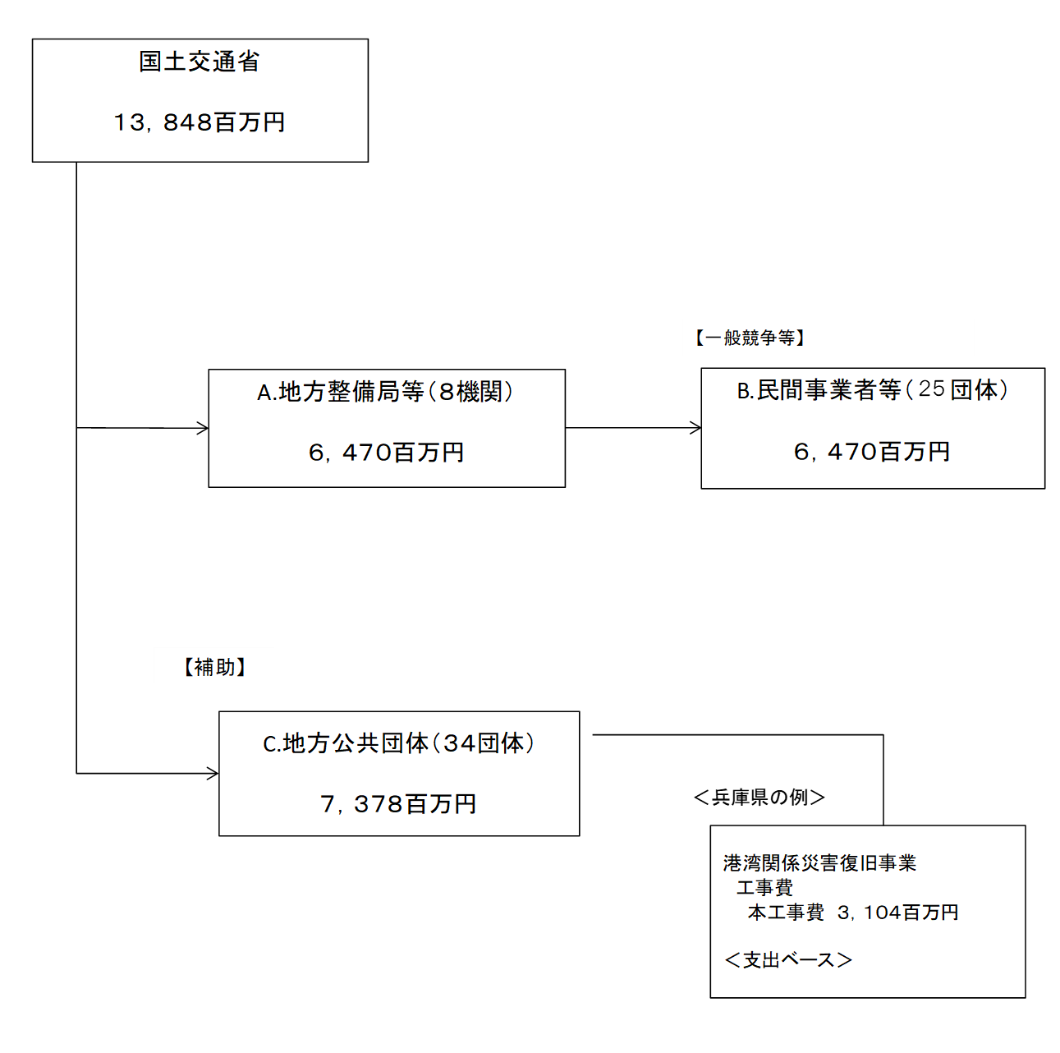
 |  |  |  | ※令和元年度実績を記入。執行実績がない新規事業、新規要求事業については現時点で予定やイメージを記入。

 |  |  |  | A.九州地方整備局 |  |  |  |  |  |  |  |  |  |  |  |  |  | B.東洋建設（株）
 |  |  |  | 費 目 |  |  |  | 使 途 |  |  |  |  |  |  | 金 額 (百万円） |  |  | 費 目 |  |  |  | 使 途 |  |  |  |  |  |  |  |  |  | 金 額 (百万円）
 |  |  |  | 事業費 |  |  |  | 港湾関係災害復旧事業 |  |  |  |  |  |  | 2,980 |  |  | 事業費 |  |  |  | 平成３１年度名瀬港（立神地区）防波堤（沖）災害復旧ケーソン撤去工事 |  |  |  |  |  |  |  |  |  | 595
 |  |  |  |  |  |  |  |  |  |  |  |  |  |  |  |  |  | 事業費 |  |  |  | 令和元年度名瀬港（立神地区）防波堤（沖）災害復旧ケーソン製作工事（第２次） |  |  |  |  |  |  |  |  |  | 407
 |  |  |  |  |  |  |  |  |  |  |  |  |  |  |  |  |  | 事業費 |  |  |  | 和歌山下津港北港地区防波堤（南）災害復旧工事（第１工区） |  |  |  |  |  |  |  |  |  | 218
 |  |  |  |  |  |  |  |  |  |  |  |  |  |  |  |  |  | 事業費 |  |  |  | 室津港室津地区防波堤（Ⅰ）災害復旧工事 |  |  |  |  |  |  |  |  |  | 203
 |  |  |  |  |  |  |  |  |  |  |  |  |  |  |  |  |  | 事業費 |  |  |  | 和歌山下津港北港地区防波堤（南）築造工事 |  |  |  |  |  |  |  |  |  | 133
...

